Worksheet
 | Alklima B.V.
 | Van Hennaertweg 29
 | 2952 CA Alblasserdam
 | NEDERLAND
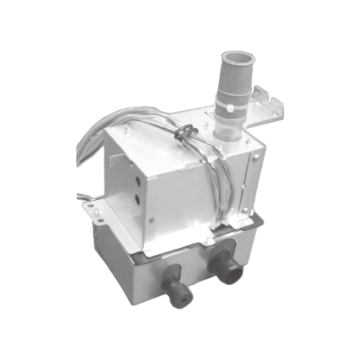
Code | PAC-SJ93 DM-E
Product | Condenspomp PCA-M71-140KA / PCFY-P63-125VKM

Elektrische gegevens
Naam |  | Waarde | Eenheid
Aantal fasen |  | 1
Frequentie |  | 50 Hz
Nom. spanning |  | 220 | V
Opgenomen motorvermogen (P1) |  | 12 | W
Nom. stroom |  | 0.11 | A

Afmetingen & aansluitingen
Naam |  | Waarde | Eenheid
Afmetingen (HxBxD) |  | 230 × 145 × 133 | mm
Diameter aansluiting inlaatzijde |  | 26 | mm
Diameter aansluiting perszijde |  | 26 | mm

Uitvoering & werking
Naam |  | Waarde | Eenheid
Geschikt voor wandmontage |  | Nee

Pomp gegevens
Naam |  | Waarde | Eenheid
Materiaal pomphuis |  | Kunststof

Overige gegevens
Naam |  | Waarde | Eenheid
Max. debiet |  | 24 | l/h
Max. opvoerhoogte |  | 0.6 | m
Isolatieklasse volgens IEC |  | Overig

